Ejemplo 1
LA SERIE DE TAYLOR

EJEMPLO 1: |  | f(x)= exp(x)

 |  | X0= | 0.5 | >>> | f(X0)= exp(X0)= | 1.6487212707
Se desea conocer: |  | X1= | 0.7 | >>> | f(X1)= exp(X1)= | 2.0137527075

 |  | h=X1-X0= | 0.2

 | APROXIMACIONES: f(x)= exp(x)

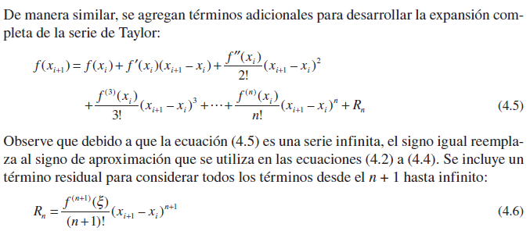
1er orden: |  |  |  |  |  |  |  |  | NOTA: ORDEN N
 |  | f(X0)= | 1.6487212707
 |  | f(X1)= | 2.0137527075
 |  | f'(X0)= | 1.6487212707 | (exp(X0)*1)=exp(X0)
 |  | X1-X0= | 0.2
 | >>> | Iteración de ORDEN 1: |  | 1.9784655248

2do orden:
 |  | f''(X0)= | 1.6487212707 | (exp(X0)*1)=exp(X0)
 |  | X1-X0= | 0.2
 | >>> | Iteración de ORDEN 2: |  | 2.0114399503
 |  |  |  |  |  |  |  |  | f(x)= exp(x) |  |  |  | Rn <= tol
3er orden: |  | f'''(X0)= | 1.6487212707 | (exp(X0)*1)=exp(X0) |  | # Iteraciones | X0 | X1 | f(X0) (derivadas) | h=X1-X0 | f(X1) | Rn | tol
 |  | X1-X0= | 0.2 |  |  | 0 | 0.5 | 0.7 | 1.6487212707 | 0.2 | 1.6487212707 | 0.32974425414 | 0.0005
 | >>> | Iteración de ORDEN 3: |  | 2.0136382453 |  | 1 | 0.5 | 0.7 | 1.6487212707 | 0.2 | 1.9784655248 | 0.032974425414 | FALSE
 |  |  |  |  |  | 2 | 0.5 | 0.7 | 1.6487212707 | 0.2 | 2.0114399503 | 0.0021982950276 | FALSE
 |  |  |  |  |  | 3 | 0.5 | 0.7 | 1.6487212707 | 0.2 | 2.0136382453 | 0.00010991475138 | TRUE
 |  |  |  |  |  | 4 | 0.5 | 0.7 | 1.6487212707 | 0.2 | 2.01374816 | 4.3965900552E-06 | TRUE

 |  |  |  |  | SALIDA ESPECÍFICA
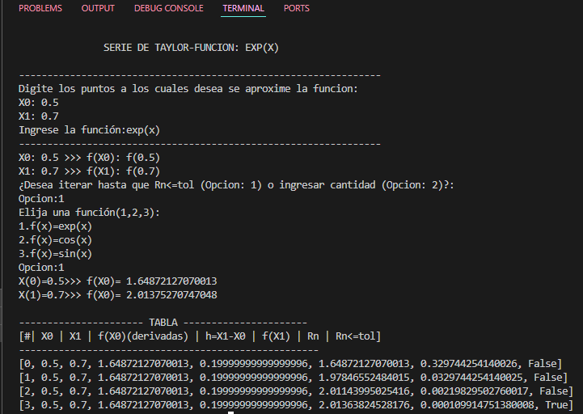

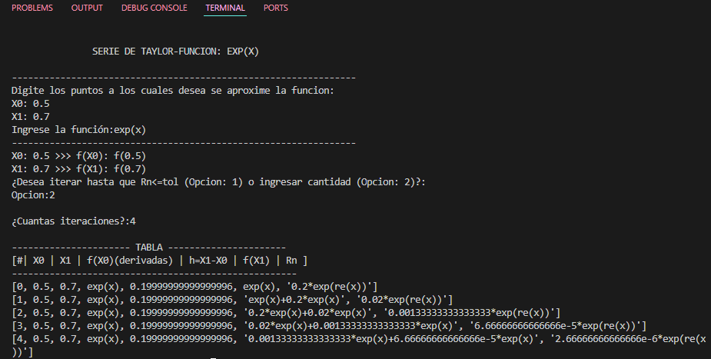
 |  |  |  |  | SALIDA GENERAL

Ejemplo 2
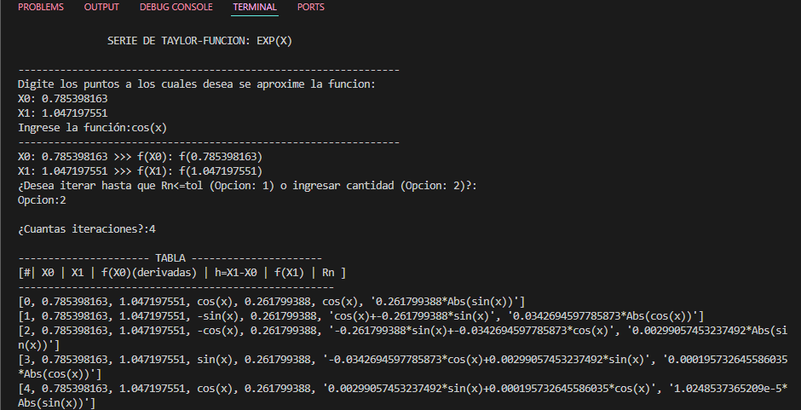
EJEMPLO 1: |  | f(x)= cos(x)

 |  | X0= | pi/4 | 0.7853981634 | >>> | f(X0)= cos(X0)= |  |  | 0.70710678119
Se desea conocer: |  | X1= | pi/3 | 1.0471975512 | >>> | f(X1)= cos(X1)= |  |  | 0.5

 |  | h=X1-X0= |  | 0.2617993878

 | APROXIMACIONES: f(x)= cos(x)

1er orden: |  |  |  |  |  |  |  |  | NOTA: ORDEN N
 |  | f(X0)= | 0.70710678119
 |  | f(X1)= | 0.5
 |  | f'(X0)= | -0.70710678119 | ((-sin(X0))*1)= - (sin(X0))
 |  | X1-X0= | 0.2617993878
 | >>> | Iteración de ORDEN 1: |  | 0.52198665876
 |  | ef= | 0.18512012242

2do orden:
 |  | f''(X0)= | -0.70710678119 | -((cos(X0)*1)= - (cos(X0))
 |  | X1-X0= | 0.2617993878
 | >>> | Iteración de ORDEN 2: |  | 0.4977544914 |  |  | pi/4 | pi/3 | f(x)= cos(x) |  |  |  | Rn <= tol
 |  | ef= | 0.02423216736 |  |  | # Iteraciones | X0 | X1 | f(X0) (derivadas) | h=X1-X0 | f(X1) | Rn | tol=0,0005
 |  |  |  |  |  | 0 | 0.7853981634 | 1.0471975512 | 0.70710678119 | 0.2617993878 | 0.70710678119 | 0.18512012242 | FALSE
3er orden: |  | f'''(X0)= | 0.70710678119 | -((-sin(X0))*1)=sin(X0) |  | 1 | 0.7853981634 | 1.0471975512 | -0.70710678119 | 0.2617993878 | 0.52198665876 | 0.02423216736 | FALSE
 |  | X1-X0= | 0.2617993878 |  |  | 2 | 0.7853981634 | 1.0471975512 | -0.70710678119 | 0.2617993878 | 0.4977544914 | 0.0021146555266 | FALSE
 | >>> | Iteración de ORDEN 3: |  | 0.49986914693 |  | 3 | 0.7853981634 | 1.0471975512 | 0.70710678119 | 0.2617993878 | 0.49986914693 | 0.00013840388057 | TRUE
 |  | ef= | 0.0021146555266 |  |  | 4 | 0.7853981634 | 1.0471975512 | 0.70710678119 | 0.2617993878 | 0.50000755081

 |  |  |  |  | SALIDA GENERAL

